Titelblatt
Tabelle
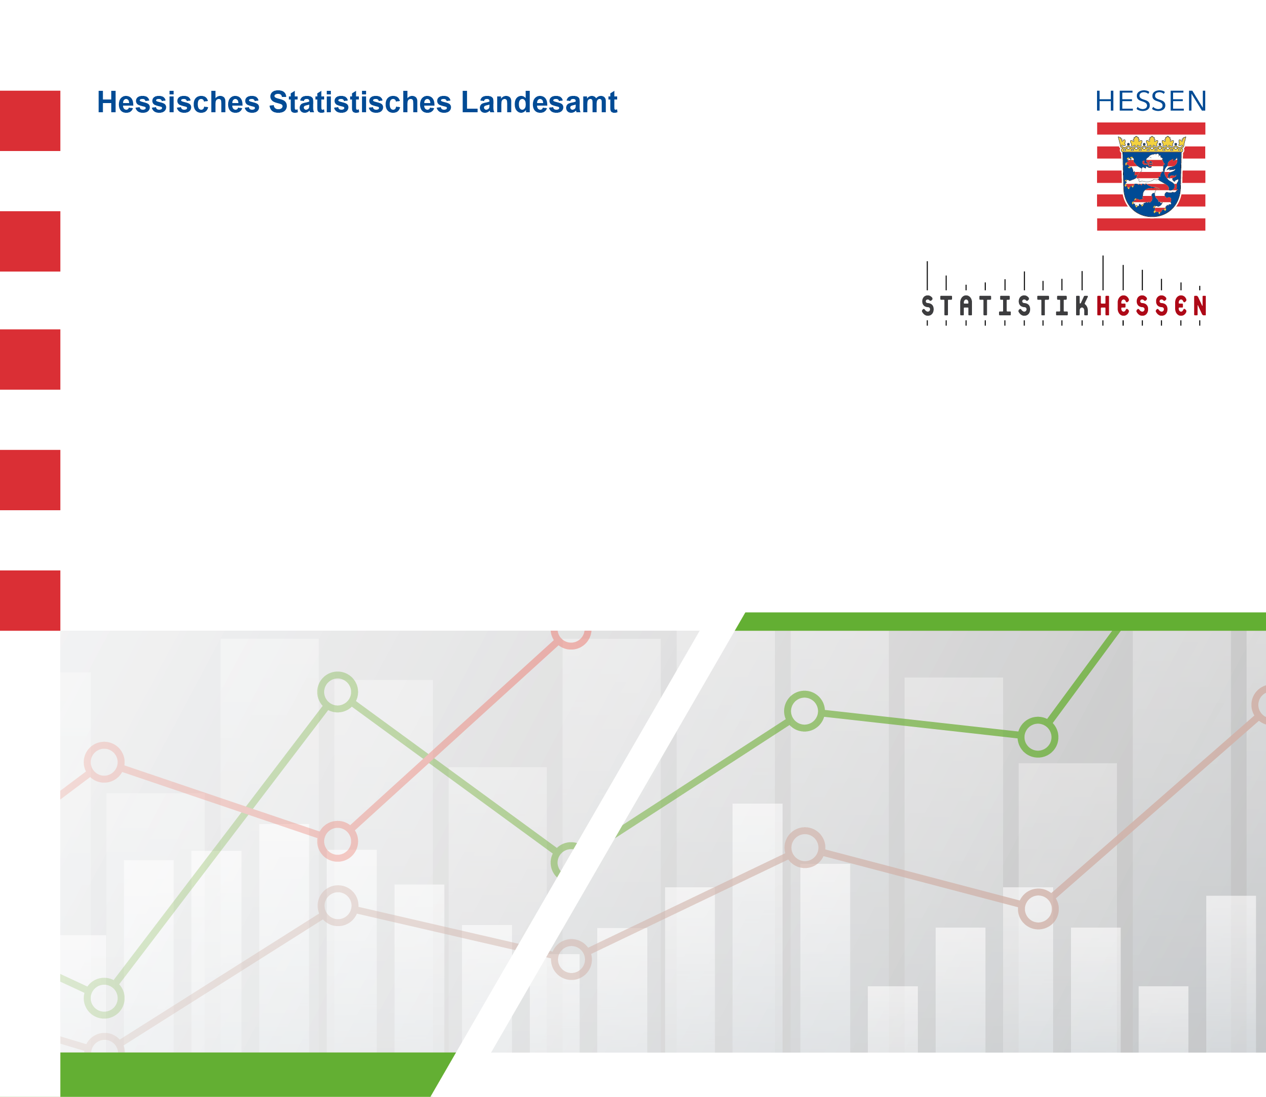
 |  | Mai 2024
 | Straßenverkehrsunfälle mit Personenschaden
 | und Verunglückte in Hessen im April 2024

 | Vorläufige Ergebnisse

